報告別紙
文書番号等がご不明の場合は、
行政オンラインシステムに掲載している公開用確認シートにて
ご確認いただきますよう何卒宜しくお願い致します。
（報告様式２）
基本情報 |  |  |  |  |  |  |  |  |  |  |  |  |  |  |  |  |  |  |  |  |  |  | 入力漏れがあります。 | 入力漏れがあります | FALSE
 |  |  |  |  |  |  |  |  |  |  |  |  |  |  |  |  |  |  |  |  | 基本情報内に入力漏れがあります。 |  | 未入力
提出日 |  |  | 令和 |  | 年 | 月 |  | 日 |  | 本報告書に関する問い合わせ先 |  |  |  |  |  | 返還額がある場合の納入通知書の送付先 |  |  |  |  |  |  | ↓返還なしの場合
法人所在地 |  |  |  |  |  |  |  |  |  | ※報告書に修正等あれば連絡しますので、 報告書について分かる方の連絡先を記入してください。 |  |  |  |  |  | ※返還額がある場合、こちらに記入のあて先に納入通知書を送付します。誤りがないよう、入力してください。 |  |  |  |  |  |  | 入力漏れがあります | FALSE | 未入力FALSE
法人名称 |  |  |  |  |  |  |  |  |  |  |  |  |  |  |  |  |  |  |  |  |  |  | 入力漏れがあります
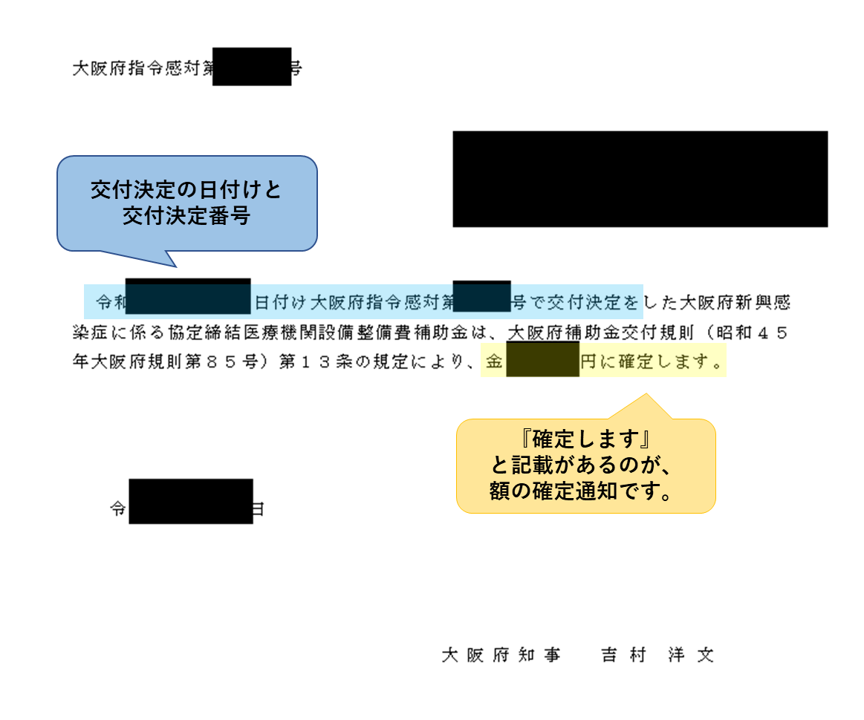
医療機関所在地 |  |  |  |  |  |  |  |  |  | 所属 |  |  |  |  |  | 郵便番号 |  | 〒
医療機関名称 |  |  |  |  |  |  |  |  |  | 担当者名 |  |  |  |  |  | 住所
代表者氏名 |  |  |  |  |  |  |  |  |  | 電話番号 |  |  |  |  |  | 宛名

申請内容 |  |  |  | 令和 |  | 年度 | 選択してください |  |  |  |  | ※施設整備と設備整備を両方受けている場合はまとめて報告できます。 その場合は、「施設整備及び設備整備」を選択してください。
交付決定日付・文書番号 |  |  |  | 令和 |  | 年 |  | 月 |  | 日 | 付け大阪府指令医感第 |  |  | 号 | 確定額 （精算額） |  | 金 |  |  |  | 円
交付決定日付・文書番号 |  |  |  | 令和 |  | 年 |  | 月 |  | 日 | 付け大阪府指令医感第 |  |  | 号 | 確定額 （精算額） |  | 金 |  |  |  | 円 |  | 付け大阪府指令感対第
交付決定日付・文書番号 |  |  |  | 令和 |  | 年 |  | 月 |  | 日 | 付け大阪府指令医感第 |  |  | 号 | 確定額 （精算額） |  | 金 |  |  |  | 円 |  | 付け大阪府指令医感第
 |  |  |  |  |  |  |  |  |  |  |  |  |  |  |  |  |  | 0

【仕入控除税額（返還額）がない場合）】
消費税の確定申告をされているかご確認のうえ、左の①~⑤に該当がある場合は、プルダウンで「○」を選択してください。
①「消費税の申告義務がない」を選択された場合は、右の「基準期間（補助対象期間）を含む課税期間の前々年度）における課税売上※」も記入してください。※保険診療以外の自費診療等の合計額です
③を選択された場合は、「特定収入割合」の欄もご記入ください。
【仕入控除税額（返還額）がない場合】
※①～⑤のうち該当するものをプルダウンで「○」を選択してください（①、③の場合、黄色い網掛け部分も記載してください） |  |  |  |  |  |  |  |  |  |  |  |  |  |  |  |  |  |  |  |  |  |  |  | ←プルダウン用
 |  |  |  |  |  |  |  |  |  |  |  |  |  |  |  |  |  |  |  |  |  |  | ○
 | ① | 消費税の申告義務がない |  |  |  |  |  |  |  |  |  |  | 基準期間における課税売上高（税抜） |  |  |  |  |  |  |  |  | 円
複数選択不可 | ② | 簡易課税方式により申告している |  |  |  |  |  |  |  |  |  |  |  |  |  |  |  |  |  |  |  |  |  | 消費税の確定申告書の写し
 | ③ | 公益法人等であって、特定収入割合が５％を超えている(医療法人社団及び医療法人財団を除く) |  |  |  |  |  |  |  |  |  |  |  |  |  |  |  | 特定収入割合 |  |  |  | ％ | 添付資料 | 特定収入割合の計算表の写し
 | ④ | 補助対象経費が人件費等の非課税仕入となっている |  |  |  |  |  |  |  |  |  |  |  |  |  |  |  |  |  |  |  |  | 添付資料 | 消費税の確定申告書の写し
 | ⑤ | 補助対象経費にかかる消費税を、個別対応方式において、「非課税売上のみに要するもの」として申告している |  |  |  |  |  |  |  |  |  |  |  |  |  |  |  |  |  |  |  |  | 添付資料 | 課税売上割合・控除対象仕入税額等の計算書の写し

【仕入控除税額（返還額）がある場合）】
ご記入にあたっては、補助対象期間（令和６年４月１日から令和７年３月31日まで）を含む課税期間にかかる消費税及び地方消費税の確定申告書第３ー(１)号様式（第１表）及び（付表2-1「課税売上割合・控除対象仕入税額等の計算表」をご準備ください。
（課税売上割合）
確定申告書 付表2-1「課税売上割合・控除対象仕入税額等の計算表に記載の額を転記してください。
※課税売上割合は税額控除の計算で端数処理を行っている場合のみ、端数処理した金額を入力してください。
（仕入控除の計算方式の確認）
確定申告書第３ー(１)号様式（第１表）の中段「一括比例配分方式」、「個別対応方式」、「全額控除」の欄を確認のうえ、申告書に記載した計算方式に対応する方式を様式のプルダウン①～③から選択してください。
※複数選択はできません。
（補助金対象経費の内訳）
実績報告で府へ報告いただいた内容を記載してください。
なお、対象経費について、一括比例配分方式における課税仕入と非課税・不課税仕入のどれに該当するか、 個別対応方式における課税売上対応分と共通対応分、非課税売上対応分のどれに該当するかは、 医療機関等で会計処理された内容をご確認のうえ記載してください。
（返還額）
返還額は自動で計算されます。返還額がある場合は、大阪府で今回ご報告を受けた後、納入通知書を発送いたします。
納付書を受け取られましたら速やかに返還額を納付してください。
（添付書類について）
報告様式２に入力後報告様式１の3添付書類の欄に、報告様式の他に添付が必要な書類の自動入力されますので併せて送付してください。
【仕入控除税額（返還額）がある場合】
※黄色い網掛け部分を記載してください（①～③は、該当するものにプルダウンで「○」を選択してください）

（課税売上割合）
 | 課税資産の譲渡等の対価の額 |  |  |  |  |  |  |  |  |  | 円 | ････ ａ
 | 資産の譲渡等の対価の額 |  |  |  |  |  |  |  |  |  | 円 | ････ ｂ

 | 課税売上割合 ａ／ｂ＝ |  |  |  |  |  |  |  |  |  |  | ････ c
 |  |  |  |  |  | ※自動で計算されますが、税額控除の計算で端数処理している場合には、端数処理した金額を直接入力してください
 |  |  |  |  |  | （注：申告書に記載された％をそのまま入力するわけではありません）

 | ①課税売上割合が９５％以上かつ課税売上高が５億円以下の法人等の場合
 |  |  |  |  |  |  |  |  |  |  |  |  |  |  |  |  |  |  |  |  |  |  | 添付資料
 |  | （仕入控除税額（返還額）） |  |  |  | 補助金確定額（精算額）×１０／１１０＝ |  |  |  |  |  |  |  |  |  |  |  |  |  |  |  |  | 消費税の確定申告書の写し
 |  |  |  |  |  |  |  |  |  |  |  |  |  |  |  |  |  |  |  |  |  |  | 課税売上割合・控除対象仕入税額等の計算書の写し

 | ②一括比例配分方式により消費税の申告を行っている場合
 |  | ■補助金対象経費の内訳（補助金確定額ではなく補助金により購入等をした経費の内訳です） |  |  |  |  |  |  |  |  |  |  |  |  |  |  |  |  |  |  |  |  | 添付資料
 |  | 対象経費の内訳 |  |  |  | 課税仕入額 （１０％） |  |  | 課税仕入額 （８％） |  |  | 非課税・ 不課税仕入額 | 合 計 |  |  |  |  |  |  |  |  |  | 消費税の確定申告書の写し
 |  |  |  |  |  |  |  |  |  |  |  |  |  |  |  |  |  |  |  |  |  |  | 課税売上割合・控除対象仕入税額等の計算書の写し
 |  | 賃金・報酬 |  |  |  |  |  |  |  |  |  |  | 0
 |  | 謝金 |  |  |  |  |  |  |  |  |  |  | 0
 |  | 会議費 |  |  |  |  |  |  |  |  |  |  | 0
 |  | 旅費 |  |  |  |  |  |  |  |  |  |  | 0
 |  | 需用費 |  |  |  |  |  |  |  |  |  |  | 0
 |  | 役務費 |  |  |  |  |  |  |  |  |  |  | 0
 |  | 委託料 |  |  |  |  |  |  |  |  |  |  | 0
 |  | 使用料及び賃借料 |  |  |  |  |  |  |  |  |  |  | 0
 |  | 備品購入費 |  |  |  |  |  |  |  |  |  |  | 0
 |  | 合 計 |  |  |  | 0 |  |  | 0 |  |  | 0 | 0
 |  |  |  |  |  | ｄ |  |  | ｅ |  |  |  | ｆ

 |  | （仕入控除税額（返還額）） |  |  |  | （補助金確定額（精算額）×１０／１１０×ｃ×(ｄ／ｆ))＋
 |  |  |  |  |  | （補助金確定額（精算額）× ８／１０８×ｃ×(ｅ／ｆ))＝

 | ③個別対応方式により消費税の申告を行っている場合
 |  | ■補助金対象経費の内訳（補助金確定額ではなく補助金により購入等をした経費の内訳です） |  |  |  |  |  |  |  |  |  |  |  |  |  |  |  |  |  |  |  |  | 添付資料
 |  | 対象経費の内訳 |  |  |  | 課税仕入額（10％分） |  |  |  |  |  |  | 課税仕入額（8％分） |  |  |  |  |  | 非課税・ 不課税仕入額 | 合 計 |  |  | 確定申告書の写し
 |  |  |  |  |  | 課税売上 対 応 分 |  |  | 共通対応分 |  |  | 非課税売上 対 応 分 | 課税売上 対 応 分 | 共通対応分 |  |  | 非課税売上 対 応 分 |  |  |  |  |  | 課税売上割合・控除対象仕入税額等の計算書の写し

 |  | 賃金・報酬 |  |  |  |  |  |  |  |  |  |  |  |  |  |  |  |  |  | 0
 |  | 謝金 |  |  |  |  |  |  |  |  |  |  |  |  |  |  |  |  |  | 0
 |  | 会議費 |  |  |  |  |  |  |  |  |  |  |  |  |  |  |  |  |  | 0
 |  | 旅費 |  |  |  |  |  |  |  |  |  |  |  |  |  |  |  |  |  | 0
 |  | 需用費 |  |  |  |  |  |  |  |  |  |  |  |  |  |  |  |  |  | 0
 |  | 役務費 |  |  |  |  |  |  |  |  |  |  |  |  |  |  |  |  |  | 0
 |  | 委託料 |  |  |  |  |  |  |  |  |  |  |  |  |  |  |  |  |  | 0
 |  | 使用料及び賃借料 |  |  |  |  |  |  |  |  |  |  |  |  |  |  |  |  |  | 0
 |  | 備品購入費 |  |  |  |  |  |  |  |  |  |  |  |  |  |  |  |  |  | 0
 |  | 合 計 |  |  |  | 0 |  |  | 0 |  |  | 0 | 0 | 0 |  |  | 0 |  | 0 | 0
 |  |  |  |  |  | ｇ |  |  | ｈ |  |  |  | ｉ | ｊ |  |  |  |  |  | ｋ

 |  | （仕入控除税額（返還額）） |  |  |  | （補助金確定額（精算額）×１０／１１０×(ｇ／ｋ))＋（補助金確定額（精算額）×１０／１１０×ｃ×（ｈ／ｋ））＋
 |  |  |  |  |  | （補助金確定額（精算額）× ８／１０８×(ｉ／ｋ))＋（補助金確定額（精算額）× ８／１０８×ｃ×（ｊ／ｋ））＝

様式第４号
記入不要（自動転記）
色付きセルは、基本情報及び報告別紙を入力すると自動転記されます。
（様式第４号）

 |  |  |  |  |  |  |  |  | 令和 | 0 | 年 | 0 | 月 | 0 | 日

 | 大阪府知事 殿

 |  |  |  |  | 所在地 |  | 0
 |  |  |  |  | 法人名 医療機関名 |  | 0
 |  |  |  |  | 代表者 |  | 0

 | 基本情報に入力漏れがあります
 | 消費税及び地方消費税に係る仕入控除税額報告書

 | 令和年度大阪府新興感染症に係る協定締結医療機関 |  |  |  |  |  |  |  |  | （基本情報から転記します） |  |  |  |  | 補助金
 | について、当該交付要綱第８条の（６）の規定に基づき、次のとおり報告する。

 | １ 大阪府補助金交付規則第13条の規定による確定額又は事業実績報告による精算額

 | 交付決定日付・文書番号 |  |  |  |  |  |  | 確定額（精算額）

 | ２ 消費税及び地方消費税の申告により確定した消費税及び地方消費税に係る
 | 仕入控除税額（要補助金返還相当額）
 |  |  | 金 | （様式２より自動転記） |  | 円

 | ３ 添付書類
 | ・ | （様式２より自動転記）

大阪府作業用シート
事業名 | 提出日 |  |  | 法人所在地 | 法人名 | 納付書送付先 |  |  | 施設所在地 | 施設名等 | 府補助額 （確定額） | 返還の有無等 | 仕入控除税額 （返還額） | 返還あり（一括比例配分方式、個別対応方式の場合）
 |  |  |  |  |  |  |  |  |  |  |  |  |  | 課税売上割合 |  |  | 補助対象経費の課税仕入の割合（10％分） |  | 補助対象経費の課税仕入の割合（８％分） |  | 対象経費の総額
 | 年 | 月 | 日 |  |  | 郵便番号 | 住所 | あて先 |  |  |  |  |  | 課税対象売上 | 総売上 | 割合 | 一括：課税仕入 個別：課税売上対応分 | 個別：共通対応分 | 一括：課税仕入 個別：課税仕入対応分 | 個別：共通対応分
 |  |  |  |  |  |  |  |  |  |  |  |  |  | ａ | ｂ | ｃ | ｄ or ｇ | h | ｅ or i | j | ｆorｋ
選択してください | 0 | 0 | 0 | 0 | 0 | 0 | 0 | 0 | 0 | 0 | 0 | #N/A | #N/A | 0 | 0 |  | FALSE |  |  |  |  | ○

 |  |  |  |  |  | 理由 | 特記事項 | 添付書類 | 返還額
 |  |  |  |  | ○ | #N/A | #N/A | #N/A | #N/A

大阪府作業用シートです。
このシートの削除・改変は行わないでください。
 |  |  |  |  | 該当 |  | 理由 | 特記事項 | 添付書類 | 返還額
 |  |  |  |  | 0 | 返還なし（消費税の申告義務がない） | 消費税の申告義務がないため | （課税売上高（税抜）円） | なし | 0
 |  |  |  |  | 複数選択不可 | 返還なし（簡易課税方式による申告） | 簡易課税方式で申告をしているため |  | 〇確定申告書（第３－（３）号様式）の写し | 0
 |  |  |  |  | 0 | 返還なし（特定収入割合が５％超） | 公益法人等であって、特定収入割合が５％を超えるため | （特定収入割合％） | 〇特定収入割合の計算過程が分かる書類 | 0
 |  |  |  |  | 0 | 返還なし（補助対象が非課税のみ） | 補助金を充てた経費は消費税非課税の経費に対してのみであるため |  | 〇確定申告書（第３－（１）号様式）の写し 〇課税売上割合・控除対象仕入税額等の計算書の写し | 0
 |  |  |  |  | 0 | 返還なし（個別対応方式で非課税売上のみ） | 補助対象経費にかかる消費税を個別対応方式において「非課税売上のみに要するもの」として申告しているため |  | なし | 0
 |  |  |  |  | 0 | 返還あり（課税売上割合95％以上・課税売上高５億円以下） |  |  | 〇確定申告書（第３－（１）号様式）の写し 〇課税売上割合・控除対象仕入税額等の計算書の写し
 |  |  |  |  | 0 | 返還あり（一括比例配分方式） |  |  | 〇確定申告書（第３－（１）号様式）の写し 〇課税売上割合・控除対象仕入税額等の計算書の写し
 |  |  |  |  | 0 | 返還あり（個別対応方式） |  |  | 〇確定申告書（第３－（１）号様式）の写し 〇課税売上割合・控除対象仕入税額等の計算書の写し

